Graphique 1
Graphique 1 | Taux d'emploi à 6, 12, 18 et 24 mois pour les apprentis sortant d'études en 2018, 2019
En %

Lecture : parmi les apprentis sortant du système scolaire en 2019, 72 % sont en emploi 24 mois après leur sortie de formation.
Champ : France (hors Mayotte). Sortants en 2018 ou en 2019 d'une dernière année de formation professionnelle de niveau CAP à BTS en apprentissage.
Source : Dares, Depp, InserJeunes.

Année de la sortie d'études | Nombre de mois après la sortie d'études
 | 6 mois | 12 mois | 18 mois | 24 mois
Sortants 2018 | 62 | 68 | 67 | 67
Sortants 2019 | 62 | 65 | 66 | 72

Graphique 2
Graphique 2 | Taux d'emploi à 6, 12, 18 et 24 mois pour les apprentis sortant d'études en 2019
En %

 |  |  | En emploi à 6 mois (en %) | En emploi à 12 mois (en %) | En emploi à 18 mois (en %) | En emploi à 24 mois (en %) | Nombre de sortants | Nombre de sortants en emploi à 6 mois | Nombre de sortants en emploi à 12 mois | Nombre de sortants en emploi à 18 mois | Nombre de sortants en emploi à 24 mois
 | Sexe | Femmes | 60 | 61 | 64 | 68 | 35400 | 21200 | 21600 | 22500 | 24200
 |  | Hommes | 64 | 66 | 68 | 73 | 75800 | 48100 | 50100 | 51200 | 55500
 | Certification préparée (1) | CAP | 53 | 56 | 58 | 66 | 39800 | 21000 | 22100 | 23100 | 26100
 |  | Bac Pro | 63 | 65 | 68 | 73 | 13300 | 8400 | 8700 | 9000 | 9700
 |  | BP | 73 | 75 | 75 | 78 | 15100 | 11000 | 11300 | 11300 | 11800
 |  | BTS | 70 | 71 | 73 | 77 | 24700 | 17200 | 17600 | 18100 | 19000
 | Domaine de formation | Production | 64 | 67 | 68 | 74 | 67000 | 42800 | 44600 | 45600 | 49300
 |  | Services | 60 | 61 | 64 | 69 | 44000 | 26400 | 27000 | 28100 | 30300
 | Obtention de la certification (2) | Diplômé | 67 | 69 | 71 | 76 | 67700 | 45400 | 46600 | 47800 | 51100
 |  | Non diplômé | 53 | 56 | 58 | 66 | 21100 | 11200 | 11800 | 12300 | 13900
 |  | Ensemble | 62 | 65 | 66 | 72 | 111100 | 69300 | 71700 | 73700 | 79700

(1) 16 % des sortants en 2019 de niveau 3 à 5 préparaient un autre diplôme ou titre.
(2) L'information sur l'obtention de la certification n'est connue que pour 80 % des sortants en 2019.
Lecture : parmi les apprentis de CAP sortant du système scolaire en 2019, 66 % sont en emploi 24 mois après leur sortie de formation.
Champ : France (hors Mayotte). Sortants en 2019 d'une dernière année de formation professionnelle de niveau CAP à BTS en apprentissage.
Source : Dares, Depp, InserJeunes.

Graphique 3
Graphique 3 | Parcours dans l'emploi salarié privé des apprentis au cours des deux années après leur sortie d'études en 2019
En %

(1) 16 % des sortants en 2019 de niveau 3 à 5 préparaient un autre diplôme ou titre.
(2) L'information sur l'obtention de la certification n'est connue que pour 80 % des sortants en 2019.
Lecture : parmi les apprentis de BTS sortant du système scolaire en 2019, 54 % ont été en emploi à 6, 12, 18 et 24 mois après leur sortie d'études ; 12 % n'ont été en emploi à aucune de ces dates et 34 % ont été au moins une fois en emploi et une fois sans emploi à ces quatre dates.
Champ : France (hors Mayotte). Sortants en 2019 d'une dernière année de formation professionnelle de niveau CAP à BTS en apprentissage.
Source : Dares, Depp, InserJeunes.

 |  | En emploi à 6, 12, 18 et 24 mois (en %) | Parcours mixte (en %) | Pas en emploi à 6, 12, 18 et 24 mois (en %) | Nombre de sortants | Nombre de sortants en emploi à 6, 12, 18 et 24 mois | Nombre de sortants avec un parcours mixte | Nombre de sortants pas en emploi à 6, 12, 18 et 24 mois
Sexe | Femmes | 42 | 40 | 18 | 35400 | 15000 | 14000 | 6400
 | Hommes | 47 | 38 | 15 | 75800 | 35900 | 28700 | 11100
Certification préparée (1) | CAP | 35 | 45 | 20 | 39800 | 14000 | 17900 | 7900
 | Bac Pro | 47 | 39 | 14 | 13300 | 6200 | 5200 | 1900
 | BP | 59 | 30 | 11 | 15100 | 8800 | 4600 | 1700
 | BTS | 54 | 34 | 12 | 24700 | 13300 | 8400 | 3000
Domaine de formation | Production | 48 | 38 | 14 | 67000 | 32100 | 25200 | 9700
 | Services | 43 | 39 | 18 | 44000 | 18800 | 17400 | 7800
Obtention de la certification (2) | Diplômé | 51 | 36 | 13 | 67700 | 34300 | 24700 | 8700
 | Non diplômé | 35 | 45 | 20 | 21100 | 7500 | 9500 | 4200
 | Ensemble | 46 | 38 | 16 | 111100 | 50900 | 42700 | 17500

Graphique 4
Graphique 4 | Situation à 6 et 24 mois des apprentis sortant d'études en 2019

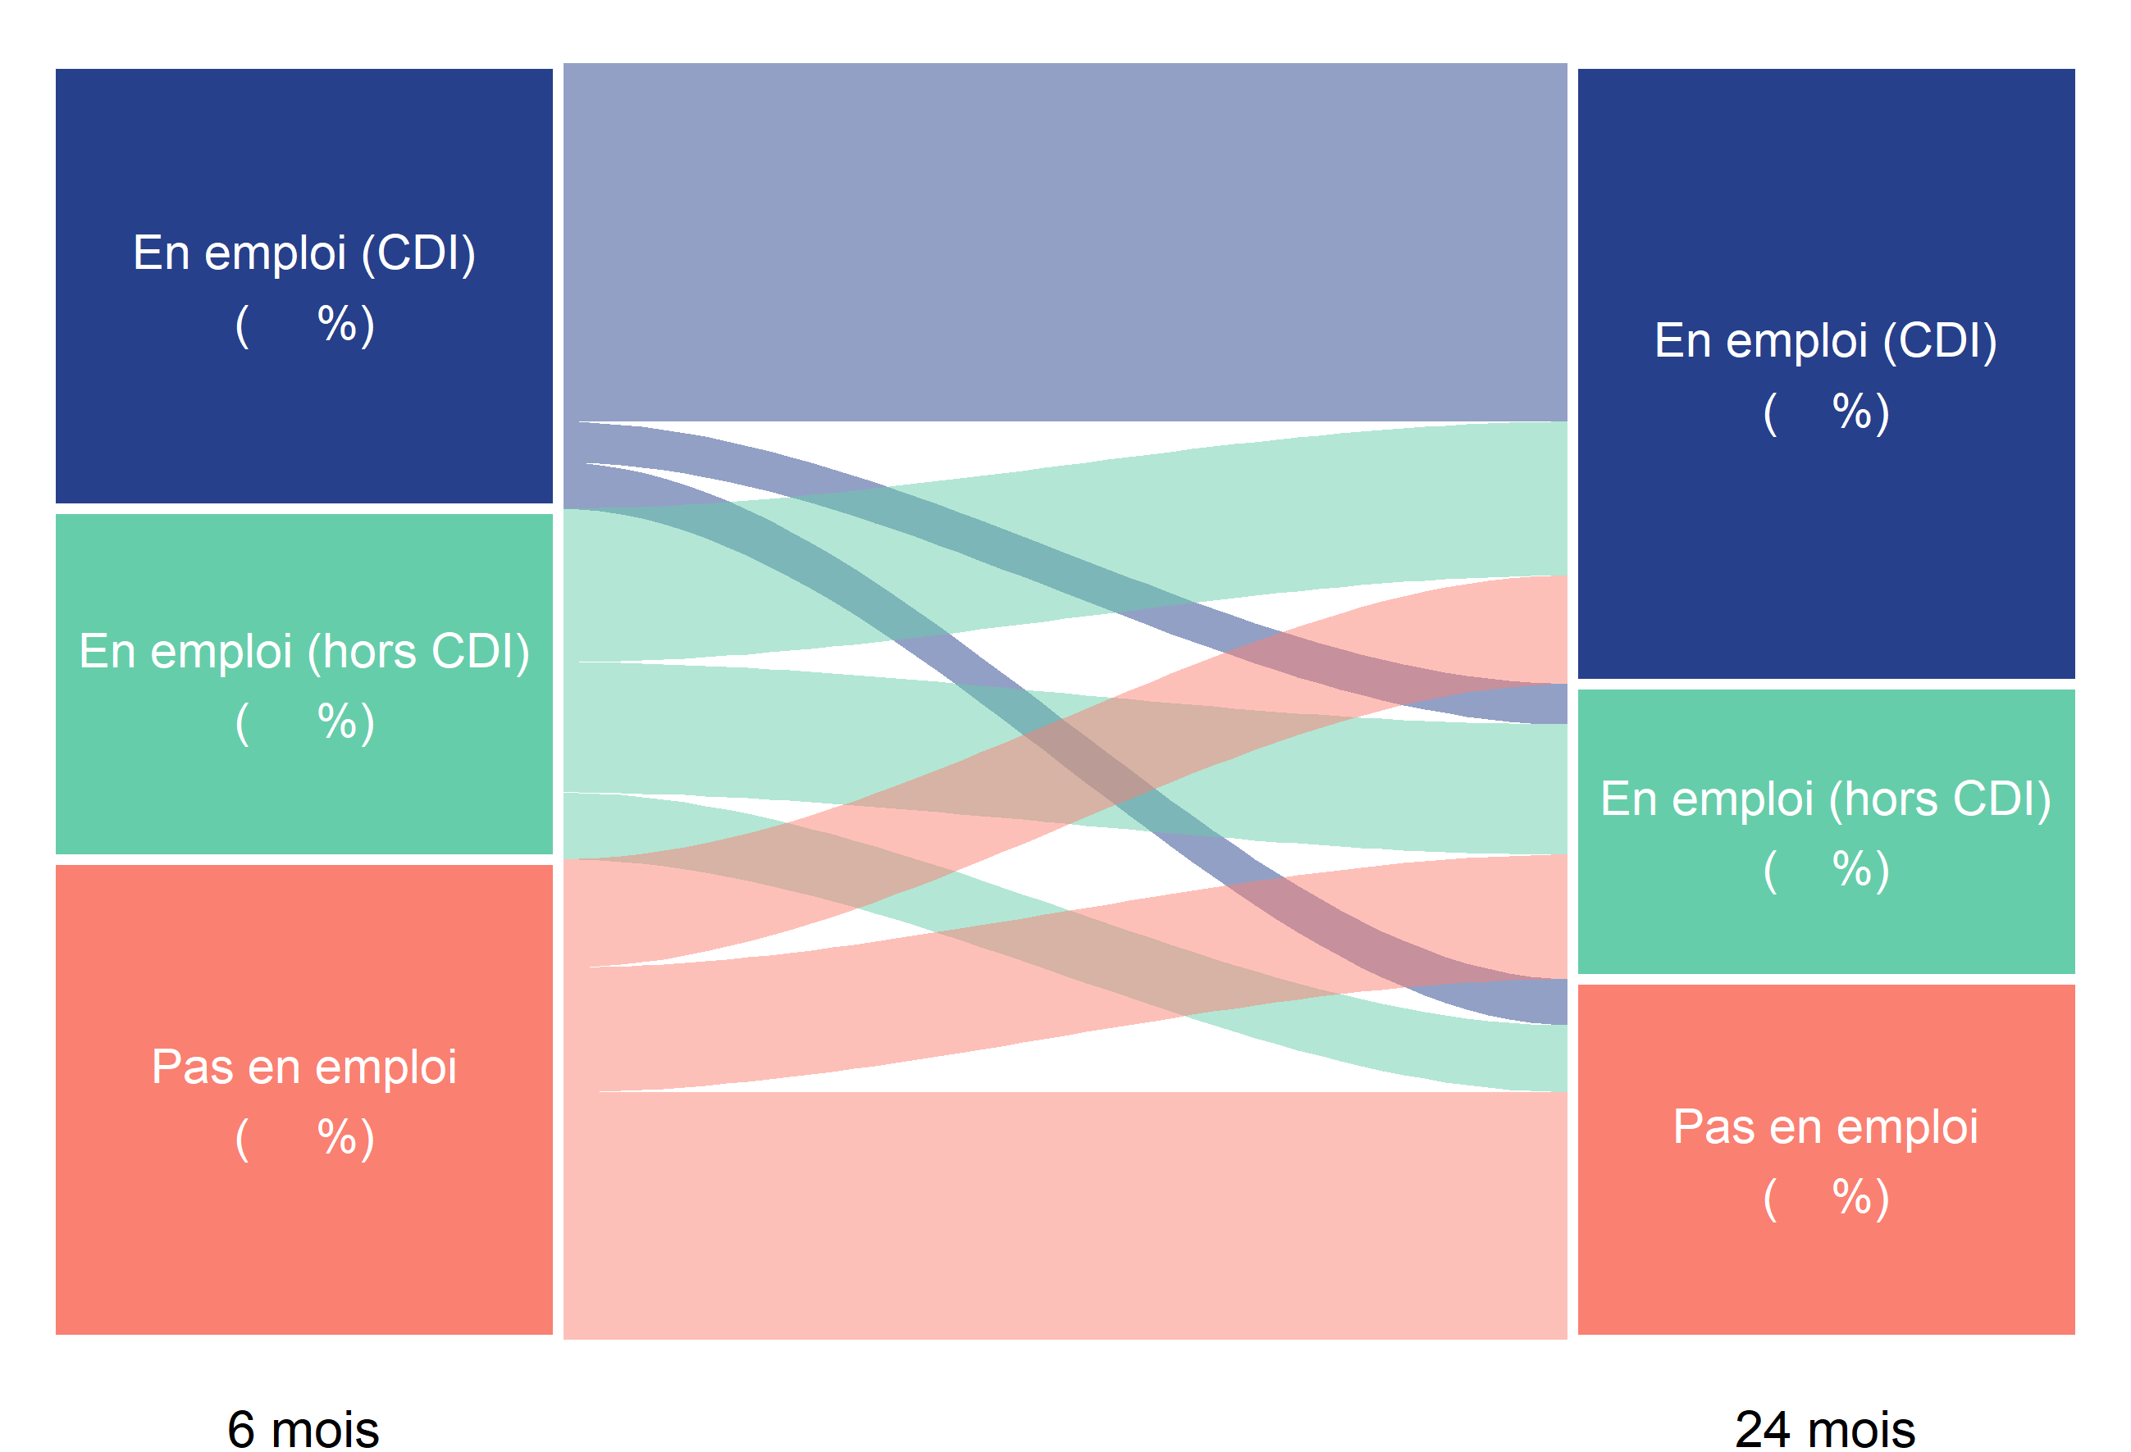
81
9
10
44
37
19
22
26
52
35
27
38
49
23
28

35
49

27

27

38
24

Lecture : parmi les apprentis sortant du système scolaire en 2019, 35 % étaient en emploi avec un CDI 6 mois après leur sortie d'études. Parmi ces apprentis en emploi avec un CDI 6 mois après leur sortie d'études, 81 % étaient en emploi avec un CDI 24 mois après leur sortie d'études.
Champ : France (hors Mayotte). Sortants en 2019 d'une dernière année de formation professionnelle de niveau CAP à BTS en apprentissage.
Source : Dares, Depp, InserJeunes.

 |  | En emploi (CDI) 24 mois après la fin des études (49 %) | En emploi (hors CDI) 24 mois après la fin des études (23 %) | Pas en emploi 24 mois après la fin des études (28 %)
 | En emploi (CDI) 6 mois après la fin des études (35 %) | 81 | 9 | 10
 | En emploi (hors CDI) 6 mois après la fin des études (27 %) | 44 | 37 | 19
 | Pas en emploi 6 mois après la fin des études (38 %) | 22 | 26 | 52

Graphique 5
Graphique 5 | Nature de l'emploi à 6, 12, 18 et 24 mois des apprentis sortant d'études en 2019
En %

Lecture : 49 % des apprentis sortant du système scolaire en 2019 sont en CDI 24 mois après leur sortie de formation et 19 % sont en emploi chez le même employeur que pendant leur apprentissage.
Champ : France (hors Mayotte). Sortants en 2019 d'une dernière année de formation professionnelle de niveau CAP à BTS en apprentissage.
Source : Dares, Depp, InserJeunes.

Nombre de mois après la sortie d'études | En emploi : CDI | En emploi : CDD | En emploi : intérim | En emploi : contrat de professionnalisation | En emploi : autre type de contrat | En emploi chez le même employeur que pendant l'apprentissage
6 mois | 35 | 16 | 6 | 5 | 0 | 25
12 mois | 39 | 15 | 5 | 5 | 1 | 24
18 mois | 45 | 13 | 5 | 2 | 1 | 20
24 mois | 49 | 16 | 5 | 1 | 1 | 19

Graphique complémentaire A
Graphique complémentaire A | Part de la reprise d'études un an après la sortie d'études pour les apprentis sortant en 2018, 2019
En %

 | Sortants 2019 | Sortants 2018
En emploi 6 mois après la sortie d'études | 5 | 3
Pas en emploi 6 mois après la sortie d'études | 6 | 5
Ensemble | 5 | 4
 |  | Année n de sortie d'études | En reprise d'études durant l'année scolaire n+1/n+2 (en %) | Nombre de sortants | Nombre de sortants en reprise d'études durant l'année scolaire n+1/n+2
 | En emploi 6 mois après la sortie d'études | 2018 | 3 | 67600 | 2200
 |  | 2019 | 5 | 69300 | 3300
 | Pas en emploi 6 mois après la sortie d'études | 2018 | 5 | 41700 | 2000
 |  | 2019 | 6 | 41900 | 2500
 | Ensemble | 2018 | 4 | 109200 | 4300
 |  | 2019 | 5 | 111100 | 5800

Lecture : parmi les apprentis sortant du système scolaire en 2019, 5 % se sont réinscrits en études pour l'année scolaire 2020-2021 (hors reprise d'études dans le privé hors contrat).
Champ : France (hors Mayotte). Sortants en 2018 ou en 2019 d'une dernière année de formation professionnelle de niveau CAP à BTS en apprentissage.
Source : Dares, Depp, InserJeunes.

